Sheet1
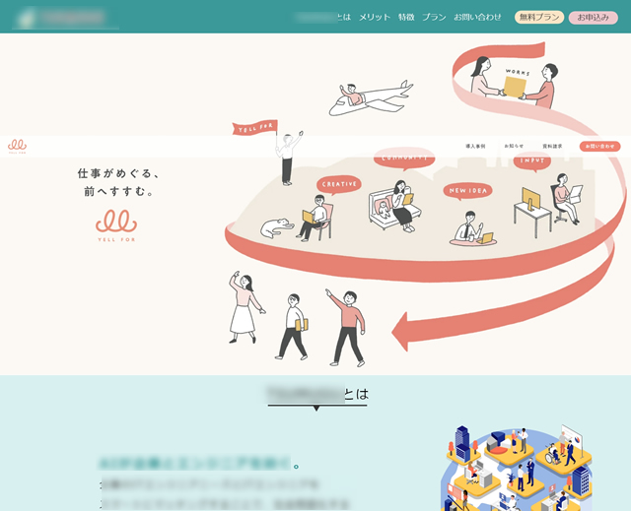
以下の画像を見てインスパイアされております。
そこで以下の手書きの情報から、インスパイアされたイラストに近しい感覚のイラストを描いていただきたいと考えます。
但し、手書きをイラストトレースするようなことは求めてなく、こちらの希望、要件に沿って依頼者さまのアイデア、
工夫を入れてクリエイトしたイラスト欲しいのが今回のご依頼となります。

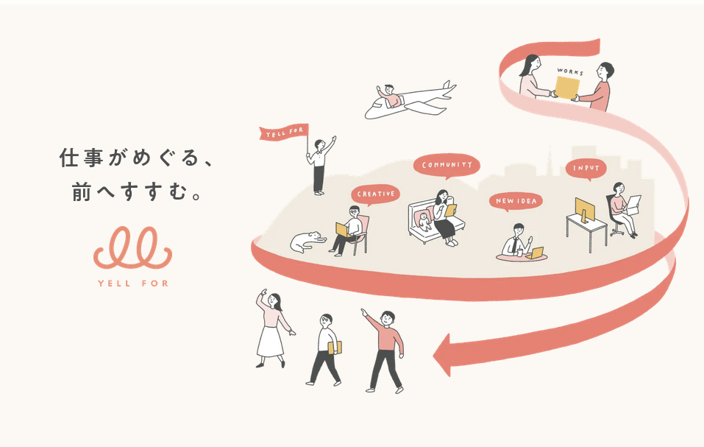
 | ↓インスパイアされたイラスト例↓
 |  |  |  |  |  | ※避けてほしいと思っている点※
 |  |  |  |  |  | 左図で描かれている、特に人物は似通ってほしくなく、
 |  |  |  |  |  | 別シートで記載している別箇所のイラストに近づけてほしいです

 |  |  |  |  |  | 頭の中にある印象として、
 |  |  |  |  |  | 優しい色味
 |  |  |  |  |  | ふわっとした柔らかい人物像

 | ↓以下の手書きがベースの図案として書いていただきたいものです。↓ |  |  |  | あくまでベースなので、要件は満たしつつ依頼者さまの工夫とアイデアを求めております。
 | ※各項目（左図のユーザー企業やフリーランスなど）の配置は紙のサイズと手書きであるため |  |  |  |  |  |  | 世界中→日本中としてください。
 | 適正ではありませんので、イラスト制作時にバランスよく配置をお願いします。
 |  |  |  |  |  |  |  | このマークは「人物ではないもの」として建物（会社、オフィス）を想定しています。
 |  |  |  |  |  |  |  | 一方でこちらは人物（主にエンジニアやクリエイターを連想させるもの）を想定しています。
 |  |  |  |  |  |  |  | ※したがいまして、人物イラストの服装は 社会人であることが前提かつ、
 |  |  |  |  |  |  |  | 総合的に男女が含まれるものとしてください。
 |  |  |  |  |  |  |  | （一部の箇所に性別が偏ることはOK）

 |  |  |  |  |  |  |  |  | ここの形状について
 |  |  |  |  |  |  |  |  | こちらはサービスのロゴに掛け合わせています。以下の画像がサービスロゴの一部となり、その元となります。
 |  |  |  |  |  |  |  |  | もっと言えば、左記の手書きのものからロゴが出来上がりました。
 |  |  |  |  |  |  |  |  | ドンズバで模したものをイラストに使うか、似たようなもので描くかは
 |  |  |  |  |  |  |  |  | どちらが最適解が判断がついておりませんので、出来上がったもので判断したいと思います。


 |  |  |  |  |  |  | ここで上下区切れます。
 |  |  |  |  |  |  | 上はソフトハウス、SES会社
 |  |  |  |  |  |  | と書いています。
 |  |  |  |  |  |  | 下は派遣会社所属エンジニア
 |  |  |  |  |  |  | と書いています。

 |  |  |  |  |  |  |  | 副業希望エンジニア

 | 頭の中にある完成イメージ |  | 稚拙な感じで申し訳ありません。会話ならもっと補足できるのですが。

日本中のIT需要と供給を
つむぐ。

 |  |  |  | 参考例ではロゴがありますが、本件では不要です。

 | LPでの掲載イメージ | カラーリングを参考にしてください。
 | 以下の画像は実際に作成予定のLPの一部です。色味はすべて変更予定のないものとなりますので、イラスト作成時に参考になさってください。

LP別箇所で掲載予定のイラスト



